54 実質公債費比率
54 実質公債費比率

 | 時点 2024(R6)年度（毎年）
 | 単位 ％ |  |  |  |  |  |  |  | 偏差値 |  | 38.7
順位 |  | 都道府県名 |  | 数 値 |  |  | 順位 | 都道府県名 |  | 数 値

 |  | 0 | 全 国 |  | - | 0.0 | 23 | 0 | 愛 媛 |  | 11.0
1 |  | 0 | 北海道 |  | 20.0 | 0.0 | 25 | 0 | 岡 山 |  | 10.9
2 |  | 0 | 新 潟 |  | 18.6 | 0.0 | 25 | 0 | 香 川 |  | 10.9
3 |  | 0 | 京 都 |  | 17.1 | 0.0 | 27 | 0 | 和歌山 |  | 10.8
3 |  | 0 | 兵 庫 |  | 17.1 | 0.0 | 28 | 0 | 山 梨 |  | 10.7
5 |  | 0 | 広 島 |  | 14.8 | 0.0 | 29 | 0 | 佐 賀 |  | 10.6
6 |  | 0 | 秋 田 |  | 14.3 | 0.0 | 30 | 0 | 大 分 |  | 10.5
6 |  | 0 | 静 岡 |  | 14.3 | 0.0 | 31 | 0 | 大 阪 |  | 10.2
8 |  | 0 | 富 山 |  | 13.9 | 0.0 | 32 | 0 | 宮 城 |  | 10.0
9 |  | 0 | 青 森 |  | 13.4 | 0.0 | 33 | 0 | 茨 城 |  | 9.6
9 |  | 0 | 山 形 |  | 13.4 | 0.0 | 34 | 0 | 鳥 取 |  | 9.5
9 |  | 0 | 愛 知 |  | 13.4 | 0.0 | 35 | 0 | 栃 木 |  | 9.4
12 |  | 0 | 徳 島 |  | 12.7 | 0.0 | 36 | 0 | 群 馬 |  | 9.2
13 |  | 0 | 岩 手 |  | 12.3 | 0.0 | 36 | 0 | 長 野 |  | 9.2
13 |  | 0 | 石 川 |  | 12.3 | 0.0 | 36 | 0 | 岐 阜 |  | 9.2
13 |  | 0 | 高 知 |  | 12.3 | 0.0 | 36 | 0 | 山 口 |  | 9.2
16 |  | 0 | 福 岡 |  | 11.9 | 0.0 | 40 | 0 | 熊 本 |  | 8.9
17 |  | 0 | 福 井 |  | 11.6 | 0.0 | 41 | 0 | 奈 良 |  | 8.8
17 |  | 0 | 宮 崎 |  | 11.6 | 0.0 | 42 | 0 | 神奈川 |  | 8.6
19 |  | 0 | 三 重 |  | 11.3 | 0.0 | 43 | ◎ | 千 葉 |  | 7.6
19 |  | 0 | 長 崎 |  | 11.3 | 0.0 | 44 | 0 | 沖 縄 |  | 7.5
21 |  | 0 | 滋 賀 |  | 11.2 | 0.0 | 45 | 0 | 島 根 |  | 7.0
22 |  | 0 | 鹿児島 |  | 11.1 | 0.0 | 46 | 0 | 福 島 |  | 6.0
実質公債費比率
北海道 | 20
青 森 | 13.4
岩 手 | 12.3
宮 城 | 10
秋 田 | 14.3
山 形 | 13.4
福 島 | 6
茨 城 | 9.6
栃 木 | 9.4
群 馬 | 9.2
埼 玉 | 11
千 葉 | 7.6
東 京 | 1.2
神奈川 | 8.6
新 潟 | 18.6
富 山 | 13.9
石 川 | 12.3
福 井 | 11.6
山 梨 | 10.7
長 野 | 9.2
岐 阜 | 9.2
静 岡 | 14.3
愛 知 | 13.4
三 重 | 11.3
滋 賀 | 11.2
京 都 | 17.1
大 阪 | 10.2
兵 庫 | 17.1
奈 良 | 8.8
和歌山 | 10.8
鳥 取 | 9.5
島 根 | 7
岡 山 | 10.9
広 島 | 14.8
山 口 | 9.2
徳 島 | 12.7
香 川 | 10.9
愛 媛 | 11
高 知 | 12.3
福 岡 | 11.9
佐 賀 | 10.6
長 崎 | 11.3
熊 本 | 8.9
大 分 | 10.5
宮 崎 | 11.6
鹿児島 | 11.1
沖 縄 | 7.5
23 |  | 0 | 埼 玉 |  | 11.0 | 0.0 | 47 | 0 | 東 京 |  | 1.2

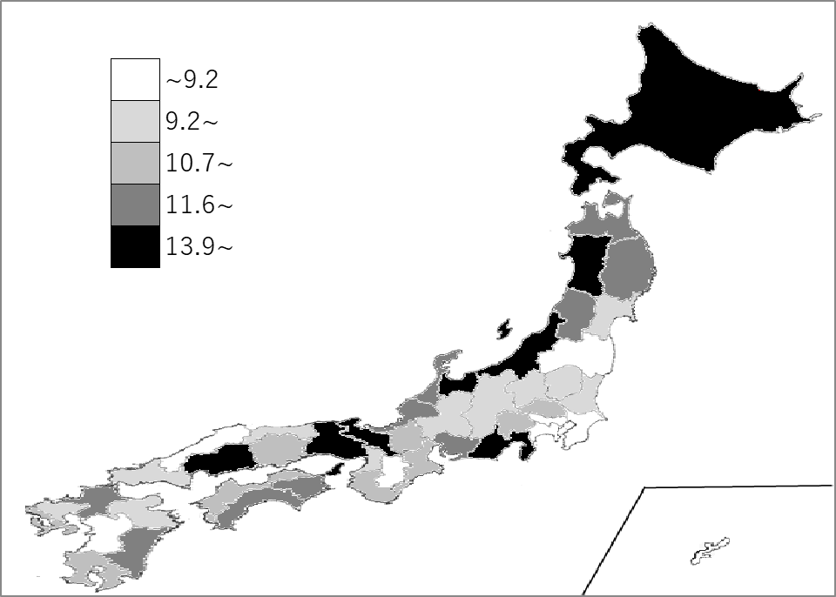
千葉県の推移
令和2年度 | 8.6 | 37
令和3年度 | 8.1 | 40
令和4年度 | 7.8 | 41
令和5年度 | 7.5 | 43
令和6年度 | 7.6 | 43

《備 考》 ・資料出所 総務省「地方公共団体の主要財政指標」 ・算出方法 ｛A＋B－(C＋D)｝÷ (E－D) A ＝ 地方債の元利償還金 B ＝ 準元利償還金 C ＝ 特定財源 D ＝ 元利償還金･準元利償還金に係る基準財政需要額算入額 E ＝ 標準財政規模

